关系图
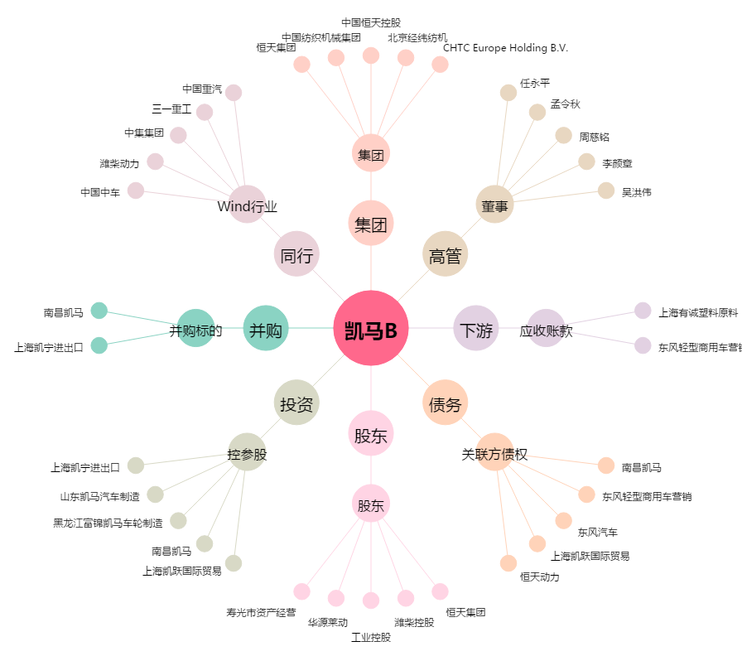
凯马B[900953.SH] - 关系概览图

